Dashboard
BLOCK 139

 | VERSION | 1.0.0

Chuyên Đề Phát Triển Web 1

Evidance
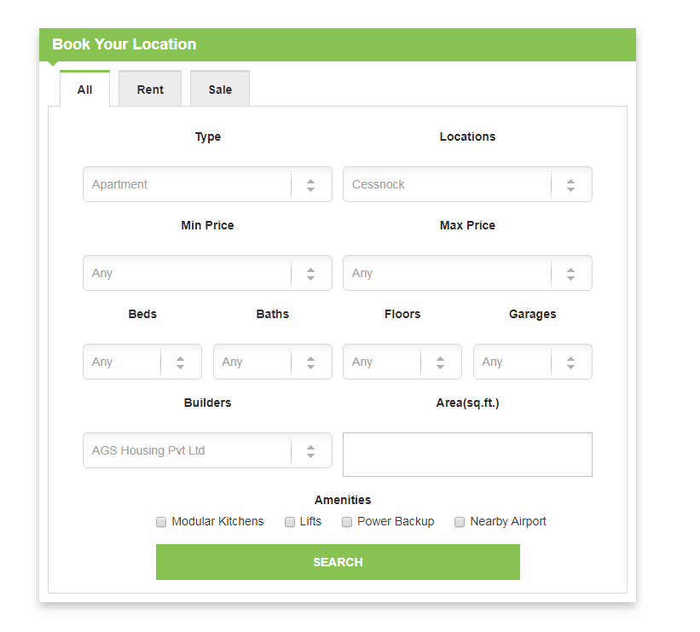
hinh 1

hình 2

hình 3

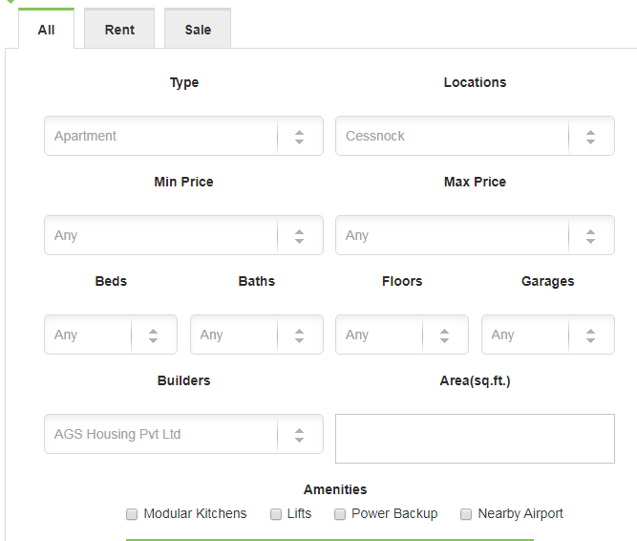
hinh 4

hình 5

hình 6

 | 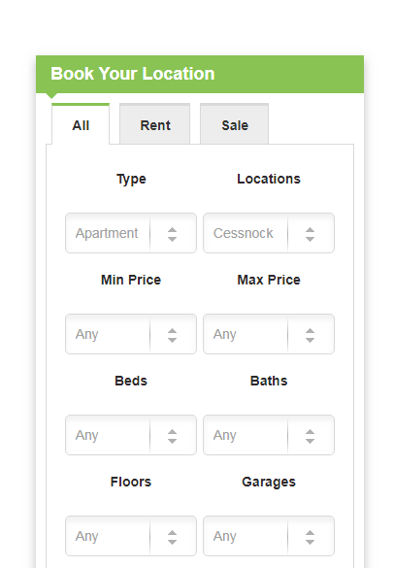
hình 7

hình 8

hình 9

hình 10

Hinh 11

